Disciplines
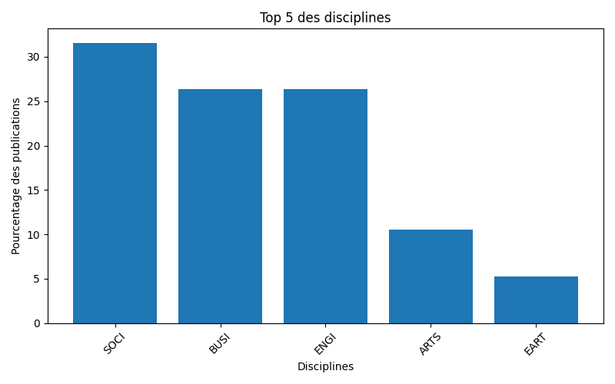
Graphique des principales disciplines

